JavaEE
JavaEE
 | Jakarta EE(Java Enterprise Edition)とは
 |  | JavaのWebアプリケーション開発技術の規格(仕様)のこと
 |  | JavaEE <> Java EE SDKなので注意。
 |  | ServletやJSPといった各要素技術が存在します。そして、それらの要素技術はバージョンを持っています。
 |  | これら要素技術のバージョンを規定したものが正しい意味でのJakarta EEといえます。
 |  | 例えば「JavaEE7」といえば「Servlet3.1、JSP2.3、etc」を扱いますということになります。

 |  | 主なテクノロジー
 |  |  | Servlet | Javaアプリケーション・プログラミング・インターフェース(API) |  |  |  | クライアントからのリクエストを受け取り、レスポンスを生成・送信
 |  |  | JSP | Javaビュー技術 |  |  |  | クライアントサイドの言語（HTML、CSS、JavaScriptなど）でテンプレートテキストを記述
 |  |  | JSF | コンポーネントベースのMVCフレームワーク |  |  |  | Servlet APIの上に構築されており、JSPやその他のJavaベースのビュー技術であるFaceletsで使用できるコンポーネントをタグリブを介して提供
 |  |  | CDI | コンテキストと依存性注入
 |  |  | JPA | データベースのデータを扱う技術
 |  |  | JAX-RS | RESTサービスを扱う技術
 |  |  | JAX-WS | SOAPサービスを扱う技術

 |  | https://www.oracle.com/java/technologies/java-ee-glance.html
 |  | https://www.oracle.com/jp/java/technologies/javaee/java-platform.html

 | Jakarta EEはバージョンにより名前が違う
 |  | J2EE |  | バージョン4以前
 |  | JavaEE |  | バージョン5以降 |  | 2006年
 |  | Jakarta EE |  | バージョン9以降 |  | 2018年

 |  | https://www.fujitsu.com/jp/products/software/resources/feature-stories/ap-blog/community-approach/

 | JavaプラットフォームにおけるJava EEの位置づけ
 |  | Java EEはJava SEの拡張機能として位置づけられた。

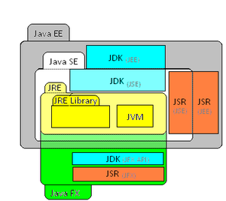

 | Jakarta EE概要図
 |  | ちょっと古い
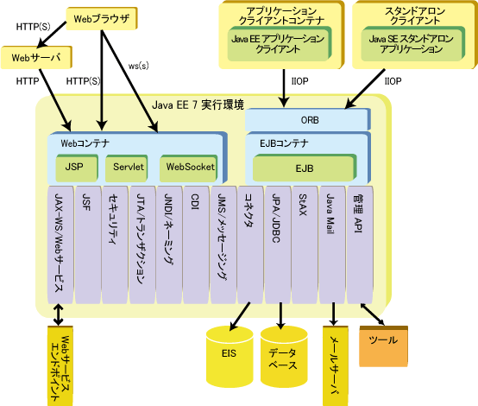

 |  |  |  |  |  |  |  | この図から読み取れるものは、
 |  |  |  |  |  |  |  | Servlet/JSP/WebSocketがHTTP処理のベースとなっていること。

 |  | https://software.fujitsu.com/jp/manual/manualfiles/m210000/b1ws1308/02z202/b1308-00-01-01-00.html

JSFとJax-rsも元はサーブレット
 |  | JSFとJax-rsの概要図
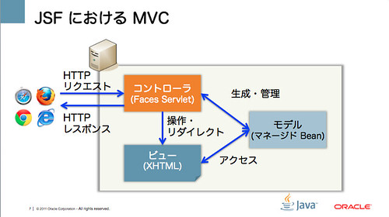
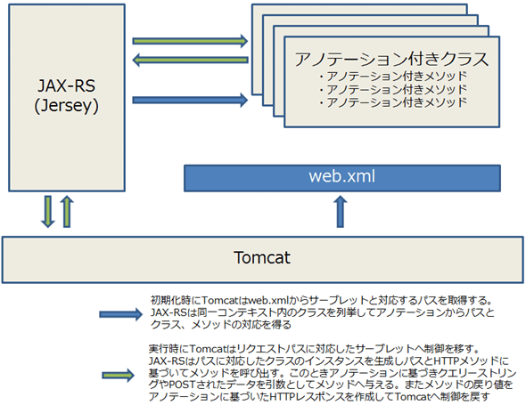

 |  | https://yoshio3.com/2012/08/24/detail-of-jsf20/ |  |  |  |  | https://atmarkit.itmedia.co.jp/ait/articles/1411/10/news105_4.html

 | Jakarta EEの実態はアプリケーションサーバ？！
 |  | Jakarta EEの機能を用いたアプリケーションを動作させるには、Jakarta EEの仕様を実装した実行環境やライブラリが必要である。
 |  | Jakarta EEのServletを実装をしたソフトウェアをWebコンテナ(サーブレットコンテナ)という。
 |  | サーブレット（servlet）はクライアント（Webブラウザなど）からの要求を受けて処理を行い、結果をWebページとして送信する技術仕様なので、
 |  | Webコンテナ(サーブレットコンテナ)を実装したソフトウェアはサーバの機能をもつことになる。
 |  | なので、Webコンテナ(サーブレットコンテナ)を実装したソフトウェアは「アプリケーションサーバ」と呼ばれる。
 |  | 正し、アプリケーションサーバは、色々な使われ方をする言葉なので、Javaにおけるアプリケーションサーバと切り分けておいたほうがよい。

 |  | また、アプリケーションサーバでも、製品によって、Jakarta EEの実装の範囲は異なる。
 |  | よく使われるTomcatは、Servletの機能のみ(他にもいくつかある)実装した、アプリケーションサーバである。
 |  | Jakarta EEの全て仕様を実装したもの(ほんとに全てかは不明)には、GlassFishやWildFly、WebLogic Serverなどがある。

 |  | Eclipseでサーブレットの実装をしたときに、Tomcatのクラスフォルダの参照がないとコンパイルエラーになるのはこのためである。
Tomcat内のjarを参照していることが分かる。
サーブレットの仕様を実装した実行環境(サーブレットコンテナ)なので、サーブレットに関するクラスを持っている。

サーブレット実装
HttpServletを継承する必要がある。

 |  | Eclipseで動的Webアプリケーションプロジェクト作成時にTomcatを選択すると、動的webモジュールバージョンが決まるのもこのため。
 |  | 動的webモジュールバージョンとはサーブレットのバージョンのことです。
 |  |  |  |  |  |  |  |  | https://tomcat.apache.org/whichversion.html
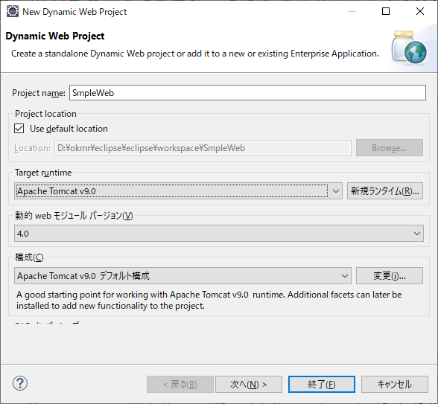

Tomcat9を選ぶと、サーブレットバージョンは4になる。

Tomcatのサイトを見ると、Tomcat9のサーブレットバージョンは4になっている。

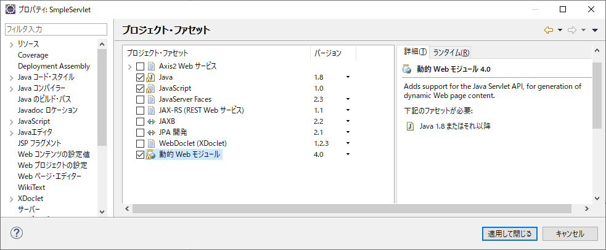

説明に動的Webモジュールはサーブレットのバージョンと記載されている。

プロジェクトのプロジェクト・ファセットは、JakartaEE技術などのバージョンを定義している。
それに元図いて、バージョンチェックを行ったり、特定のタスクを実行したりしているらしい。
TomcatなのでJakarta EE関連はサーブレットの箇所しかチェックされていない、GlassFishとかなら違うはず。

 | Jakarta EE(JavaEE)の実装ライブラリ

 |  | Servlet |  | アプリケーションサーバが提供
 |  | JSP |  | アプリケーションサーバが提供
 |  | JSF |  | myfaces
 |  | CDI
 |  | JPA |  | Hibernate | TopLink Essentials | Open JPA
 |  | JAX-RS |  | Apache CXF | Jersey
JavaでWebアプリを開発したい

JavaのWeb標準規格
(Jakarta EE)

その他

完全実装
各実装
サーブレットやJPAの仕様を一部取り込んでいる。

アプリケーションサーバと呼ばれているやつら
spring framework
Servlet(Jsp)
JPA
Jax-WS

GlassFish
WildFly

WebLogic
Tomcat
Hibernate
JAX-WS RI

Axis2
CXF

 | JSRとは
 |  | Java仕様の案をJSR（Java Specification Request）と呼ぶ
 |  | JSRはすべて、仕様、リファレンス実装、テストプログラム（Technology Compatibility Kit）の3つが必要となる。
 |  | 仕様を作っただけでは標準とは呼べず、動作する実装例や、新規に実装するソフトベンダーが仕様に沿っているかどうかを調べるテストプログラムを用意して初めてJava標準になるという流れ。
 |  | https://yyyank.blogspot.com/2015/04/javajsr.html
JSR
Java EE
 |  | サーブレット4.0の仕様はJSR 369に記載されている。
 |  | https://jcp.org/aboutJava/communityprocess/final/jsr369/index.html

Servlet
 |  | 例えば、javaでWebプロジェクトを作成すると、以下のディレクり構造とファイルが作成される。これもJSR 369に記載されている。

Tomcat
 |  |  | Webアプリケーション
 |  |  |  | └ | /WEB-INF
 |  |  |  |  | ├ | /classes
Jax-WS
 |  |  |  |  | ├ | /lib
 |  |  |  |  | └ | web.xml
Axis2
 |  | 他にも、サーブレットのクラスにはHttpServletを継承をすることになっているが、これもJSRに記載されている仕様である。

 | さんざん、説明したが実はspring frameworkの方がメジャー

 | Soapサービス(ドイツ語)
 |  | https://www.predic8.de/vortrag/axis2-cxf-metro/axis2-cxf-jax-ws-vortrag.pdf

 | SpringのJava EE 補完
 |  | https://spring.pleiades.io/spring-framework/docs/current/reference/html/overview.html

